Instrucciones
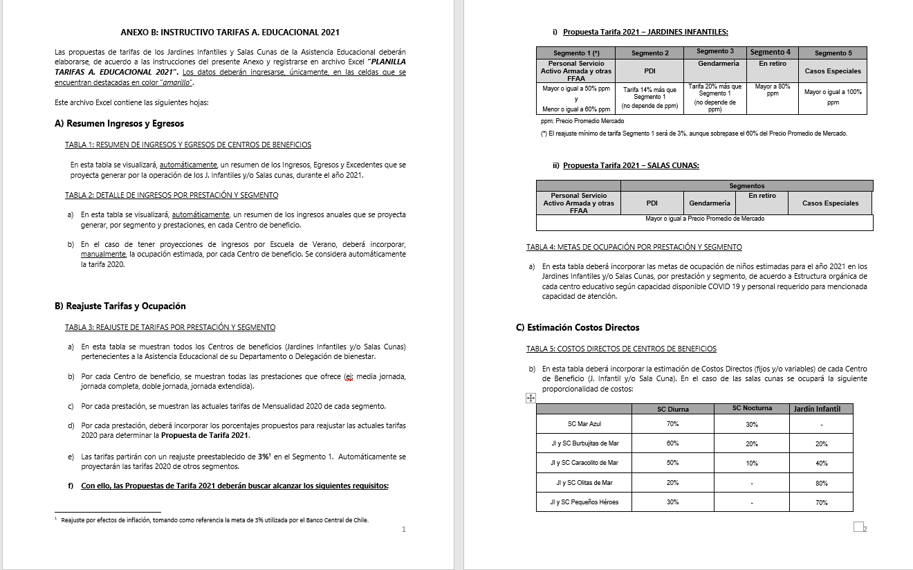
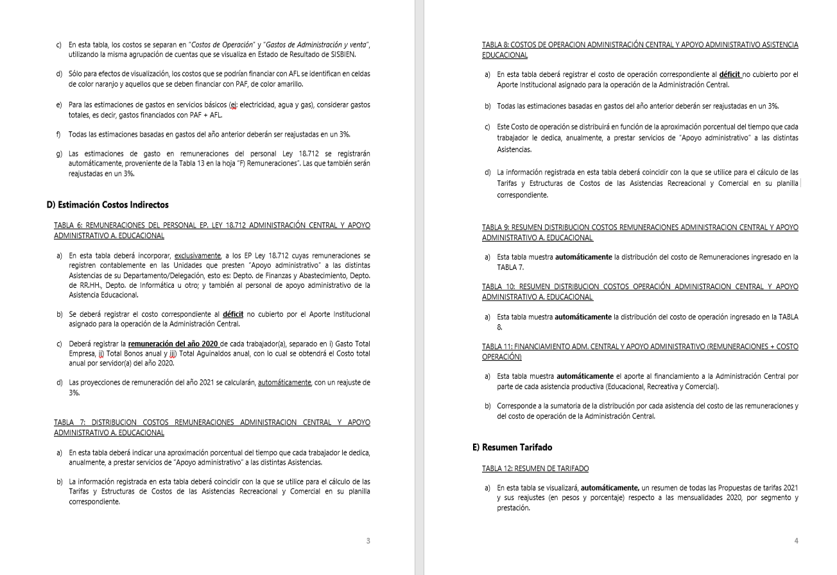
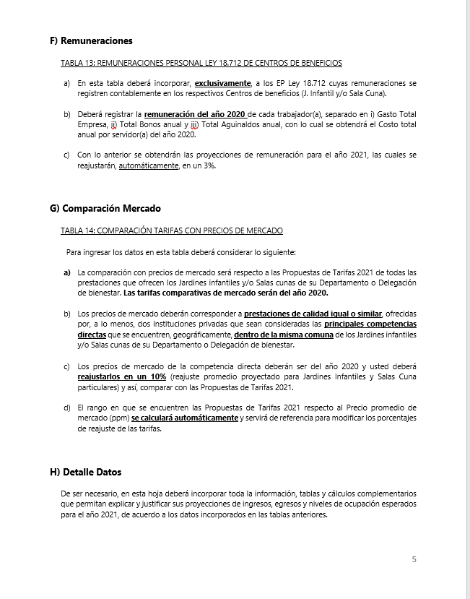
INSTRUCCIONES

INGRESE LOS DATOS EN LAS CELDAS DESTACADAS EN COLOR AMARILLO Y NARANJO

B) Reajuste Tarifas y Ocupación
Ir a
TABLA 4
 |  |  |  |  | ANEXO B
 |  |  |  |  | B) REAJUSTE DE TARIFAS Y METAS DE OCUPACIÓN POR CENTRO DE BENEFICIO

 |  | REPARTICION: |  |  | (DEPTO./DELEG.)

TABLA 3: REAJUSTE DE TARIFAS POR PRESTACIÓN Y SEGMENTO

Jardines Infantiles | Prestación | Mensualidad 2020 |  |  |  |  | Reajuste propuesto |  |  |  |  | Propuesta Mensualidad 2021
 |  | Personal Servicio Activo Armada y otras FFAA | PDI | GENDARMERIA | En retiro | Casos Especiales | Personal Servicio Activo Armada y otras FFAA | PDI | GENDARMERIA | En retiro | Casos Especiales | Personal Servicio Activo Armada y otras FFAA | PDI | GENDARMERIA | En retiro | Casos Especiales
Jardín Infantil Lobito Marino | Media jornada | $79,200 | $95,100 | $95,100 | $106,200 | $156,200 | 0.0% | 0.0% | 0.0% | 0.0% | 0.0% | $79,200 | $95,100 | $95,100 | $106,200 | $156,200
 | Jornada completa | $129,400 | $155,300 | $155,300 | $218,400 | $325,800 | 0.0% | 0.0% | 0.0% | 0.0% | 0.0% | $129,400 | $155,300 | $155,300 | $218,400 | $325,800
Jardín Infantil Los Delfines | Media jornada | $79,200 | $95,100 | $95,100 | $106,200 | $156,200 | 0.0% | 0.0% | 0.0% | 0.0% | 0.0% | $79,200 | $95,100 | $95,100 | $106,200 | $156,200
 | Jornada completa | $129,400 | $155,300 | $155,300 | $218,400 | $325,800 | 0.0% | 0.0% | 0.0% | 0.0% | 0.0% | $129,400 | $155,300 | $155,300 | $218,400 | $325,800
Jardín Infantil Pecesitos de Colores | Media jornada | $31,800 | $38,200 | $38,200 | $40,000 | $47,800 | 0.0% | 0.0% | 0.0% | 0.0% | 0.0% | $31,800 | $38,200 | $38,200 | $40,000 | $47,800
Jardín Infantil Caracolito de Mar | Media jornada | $79,200 | $95,100 | $95,100 | $106,200 | $156,200 | 0.0% | 0.0% | 0.0% | 0.0% | 0.0% | $79,200 | $95,100 | $95,100 | $106,200 | $156,200
 | Jornada completa | $129,400 | $155,300 | $155,300 | $218,400 | $325,800 | 0.0% | 0.0% | 0.0% | 0.0% | 0.0% | $129,400 | $155,300 | $155,300 | $218,400 | $325,800

Salas Cunas | Prestación | Mensualidad 2020 |  |  |  |  | Reajuste propuesto |  |  |  |  | Propuesta Mensualidad 2021
 |  | Personal Servicio Activo Armada y otras FFAA | PDI | GENDARMERIA | En retiro | Casos Especiales | Personal Servicio Activo Armada y otras FFAA | PDI | GENDARMERIA | En retiro | Casos Especiales | Personal Servicio Activo Armada y otras FFAA | PDI | GENDARMERIA | En retiro | Casos Especiales
Sala Cuna Caracolito de Mar | Diurna | $323,800 | $388,500 | $388,500 | $381,600 | $445,200 | 3.0% | 3.0% | 3.0% | 3.0% | 3.0% | $310,000 | $372,000 | $372,000 | $387,500 | $465,000
 | Nocturna | $263,900 |  |  |  |  | 3.0% | 3.0% | 3.0% | 3.0% | 3.0% | $250,000
 | Media Jornada | $179,900 |  |  |  |  | 3.0% | 3.0% | 3.0% | 3.0% | 3.0% | $185,300
Sala Cuna Mar Azul | Diurna | $309,500 | $371,400 | $371,400 | $372,200 | $434,100 | 3.0% | 3.0% | 3.0% | 3.0% | 3.0% | $310,000 | $372,000 | $372,000 | $387,500 | $465,000
 | Nocturna | $252,200 |  |  |  |  | 3.0% | 3.0% | 3.0% | 3.0% | 3.0% | $250,000
 | Media Jornada | $172,000 |  |  |  |  | 3.0% | 3.0% | 3.0% | 3.0% | 3.0% | $177,200

TABLA 4: METAS DE OCUPACIÓN POR PRESTACIÓN Y SEGMENTO

Jardines Infantiles | Prestación | Meta Ocupación niños 2021
 |  | Personal Servicio Activo Armada y otras FFAA | PDI | GENDARMERIA | En retiro | Casos Especiales | Total Meta Ocupación
Jardín Infantil Lobito Marino | Media jornada | 24 | 0 | 0 | 1 | 0 | 25
 | Jornada completa | 59 |  |  | 1 |  | 60
Jardín Infantil Los Delfines | Media jornada |  |  |  |  |  | 0
 | Jornada completa | 83 |  |  |  |  | 83
Jardín Infantil Pecesitos de Colores | Media jornada | 15 |  |  |  |  | 15
Jardín Infantil Caracolito de Mar | Media jornada |  |  |  |  |  | 0
 | Jornada completa | 32 |  |  |  |  | 32

Salas Cunas | Prestación | Meta Ocupación niños 2021
 |  | Personal Servicio Activo Armada y otras FFAA | PDI | GENDARMERIA | En retiro | Casos Especiales | Total Meta Ocupación
Sala Cuna Caracolito de Mar | Diurna | 34 |  |  |  |  | 34
 | Nocturna | 6 |  |  |  |  | 6
 | Media Jornada |  |  |  |  |  | 0
Sala Cuna Mar Azul | Diurna | 55 |  |  |  |  | 55
 | Nocturna | 12 |  |  |  |  | 12
 | Media Jornada |  |  |  |  |  | 0

D) Costos Indirectos
Ir a TABLA 7
Ir a TABLA 8
Ir a TABLA 9
Ir a TABLA 10
Ir a TABLA 11
 |  |  |  | ANEXO D
 |  |  |  | D) COSTOS INDIRECTOS ASISTENCIA EDUCACIONAL

 |  |  | REPARTICION: | (DEPTO./DELEG.)

TABLA 6: REMUNERACIONES DEL PERSONAL LEY 18.712 ADMINISTRACION CENTRAL Y APOYO ADMINISTRATIVO ASISTENCIA EDUCACIONAL |  |  |  |  |  |  |  |  |  |  | TABLA 7: DISTRIBUCION COSTOS REMUNERACIONES ADMINISTRACION CENTRAL Y APOYO ADMINISTRATIVO A. EDUCACIONAL |  |  |  |  |  |  | TABLA 8: COSTOS DE OPERACION ADMINISTRACIÓN CENTRAL Y APOYO ADMINISTRATIVO ASISTENCIA EDUCACIONAL |  |  | TABLA 9: RESUMEN DISTRIBUCION COSTOS REMUNERACIONES ADMINISTRACION CENTRAL Y APOYO ADMINISTRATIVO A. EDUCACIONAL |  |  |  |  |  | TABLA 10: RESUMEN DISTRIBUCION COSTOS OPERACIÓN ADMINISTRACION CENTRAL Y APOYO ADMINISTRATIVO A. EDUCACIONAL |  |  |  |  |  | TABLA 11: FINANCIAMIENTO ADM. CENTRAL Y APOYO ADMINISTRATIVO (REMUNERACIONES + COSTO OPERACIÓN)

 |  |  |  |  |  |  |  |  | Reajuste | 3.0%

Unidades de Apoyo Administrativo |  | Nombre | Apellido | Ocupación / Cargo | Centro de Costo | REMUNERACIONES 2020 |  |  |  | Costo Total por Servidor Reajustado 2021 | ASISTENCIA RECREATIVA |  | ASISTENCIA EDUCACIONAL |  | ASISTENCIA COMERCIAL |  | Tiempo Total | Número de Cuenta | ítem de Gasto (según Plan de Cuenta Institucional) | COSTO INDIRECTO ESTIMADO 2021 | ASISTENCIA RECREATIVA |  | ASISTENCIA EDUCACIONAL |  | ASISTENCIA COMERCIAL |  | ASISTENCIA RECREATIVA |  | ASISTENCIA EDUCACIONAL |  | ASISTENCIA COMERCIAL |  | ASISTENCIA RECREATIVA | ASISTENCIA EDUCACIONAL | ASISTENCIA COMERCIAL
 |  |  |  |  |  | Gasto Total Empresa | Total Bonos anual | Total Aguinaldos anual | Costo Total anual por Servidor 2020 |  | % tiempo | $ Costo | % tiempo | $ Costo | % tiempo | $ Costo |  |  |  |  | % tiempo | $ Costo | % tiempo | $ Costo | % tiempo | $ Costo | % tiempo | $ Costo | % tiempo | $ Costo | % tiempo | $ Costo | $ Costo Total | $ Costo Total | $Costo Total
ADMINISTRACIÓN CENTRAL | Departamento de Finanzas y Abastecimiento | JUAN MANUEL | DIAZ FREDES | CONTADOR GENERAL | ADM. CENTRAL | $23,121,753 | $188,000 | $125,736 | $ 23,435,489 | $ 24,138,553 | 25% | $ 6,034,638 | 25% | $ 6,034,638 | 50% | $ 12,069,277 | 100% |  | COSTOS DE OPERACIÓN | $ 117,024,234 | 26 % | $ 68,100,091 | 23 % | $ 58,966,694 | 51 % | $ 131,887,926 | 26% | $ 39,314,995 | 23% | $ 34,042,176 | 51 % | $ 76,140,473 | $ 107,415,086 | $ 93,008,869 | $ 208,028,399
 |  | CONSTANZA JAVIERA | MONCADA SOTO | OP CONTABLE | ADM. CENTRAL | $8,173,892 | $328,000 | $125,736 | $ 8,627,627 | $ 8,886,456 | 25% | $ 2,221,614 | 25% | $ 2,221,614 | 50% | $ 4,443,228 | 100% |  | REMUNERACIONES DIRECTAS | $ -
 |  | MOISES ARIEL | DURAN NAVIA | OP CONTABLE | ADM. CENTRAL | $6,512,547 | $328,000 | $125,736 | $ 6,966,282 | $ 7,175,271 | 100% | $ 7,175,271 | 0% | $ 0 | 0% | $ 0 | 100% | 53103050000000 | SUPLENCIAS Y REEMPLAZOS
 |  | EDITH SORAYA | MARAMBIO KERR | TESORERIA | ADM. CENTRAL | $13,005,991 | $188,000 | $125,736 | $ 13,319,727 | $ 13,719,319 | 25% | $ 3,429,830 | 25% | $ 3,429,830 | 50% | $ 6,859,659 | 100% | 53103060000000 | PERSONAL A TRATO Y TEMPORAL | $ -
 |  | JULIO | PIAGGIO MORLA | JEFE DE ADQUISICIONES | ADM. CENTRAL | $12,602,529 | $188,000 | $125,736 | $ 12,916,265 | $ 13,303,753 | 25% | $ 3,325,938 | 25% | $ 3,325,938 | 50% | $ 6,651,876 | 100% | 53103080010000 | OTRAS REMUNERACIONES | $ -
 |  | ISAAC ELIHAIM | SOTO SAEZ | OP CONTABLE | ADM. CENTRAL | $8,943,265 | $328,000 | $125,736 | $ 9,397,001 | $ 9,678,911 | 25% | $ 2,419,728 | 25% | $ 2,419,728 | 50% | $ 4,839,456 | 100% |  | GASTO DE OPERACIÓN | $ 117,024,234
 |  | GREECE MARJORIE | ANDREOTTI CUEVAS | SUP. OP CONTABLE | ADM. CENTRAL | $10,806,124 | $188,000 | $125,736 | $ 11,119,860 | $ 11,453,455 | 0% | $ 0 | 0% | $ 0 | 100% | $ 11,453,455 | 100% | 53201010100000 | ALIMENTOS Y BEBIDAS | $ 22,485,339
 |  | MARJORIE ANDREA | POBLETE GUERRA | OP CONTABLE | ADM. CENTRAL | $13,060,172 | $188,000 | $125,736 | $ 13,373,908 | $ 13,775,125 | 25% | $ 3,443,781 | 50% | $ 6,887,563 | 25% | $ 3,443,781 | 100% | 53202010100000 | TEXTILES Y ACABADOS TEXTILES | $ 416,012
 |  | LUIS ARTURO | SILVA CARDENAS | ENC COMPRAS AREA ADQUISICIONES | ADM. CENTRAL | $8,654,541 | $328,000 | $125,736 | $ 9,108,277 | $ 9,381,525 | 25% | $ 2,345,381 | 25% | $ 2,345,381 | 50% | $ 4,690,763 | 100% | 53203010100000 | COMBUSTIBLE LUBRIC P.VEHICULOS | $ 7,345,134
 |  | CASTRO VIDELA | SOFIA | OP CONTABLE | ADM. CENTRAL | $6,983,534 | $328,000 | $125,736 | $ 7,437,270 | $ 7,660,388 | 0% | $ 0 | 0% | $ 0 | 100 % | $ 7,660,388 | 100% | 53203030000000 | PARA CALEFACCION | $ -
 | Departamento de RR.HH. | ANA MARIA | MEDINA ESCUDERO | Jefa RRHH | ADM. CENTRAL | $20,463,862 | $188,000 | $125,736 | $ 20,777,597 | $ 21,400,925 | 25% | $ 5,350,231 | 25% | $ 5,350,231 | 50% | $ 10,700,463 | 100% | 53204030000000 | PRODUCTOS QUIMICOS | $ 255,858
 |  | CARLA NINOSKA | VELIZ PIZARRO | OP RRHH | ADM. CENTRAL | $8,732,203 | $328,000 | $125,736 | $ 9,185,939 | $ 9,461,517 | 25% | $ 2,365,379 | 25% | $ 2,365,379 | 50% | $ 4,730,758 | 100% | 53204100100001 | MAT.P/MATEN.Y REPARACION | $ 12,161,506
 |  | HECTOR RICARDO | DELGADO DELGADO | OP RRHH | ADM. CENTRAL | $10,844,925 | $188,000 | $125,736 | $ 11,158,661 | $ 11,493,421 | 49% | $ 5,631,776 | 2% | $ 229,868 | 49% | $ 5,631,776 | 100% | 53204130100000 | EQUIPOS MENORES | $ 24,990
 |  | ORLANDO | SALVO CANTILLANA | PREVENCIONISTA | ADM. CENTRAL | $13,138,317 | $188,000 | $125,736 | $ 13,452,053 | $ 13,855,614 | 25% | $ 3,463,904 | 25% | $ 3,463,904 | 50% | $ 6,927,807 | 100% | 53205010100000 | ELECTRICIDAD | $ 16,073,494
 |  |  |  |  |  |  |  |  | $ 0 | $ 0 |  | $ 0 |  | $ 0 |  | $ 0 | 0% | 53205020100000 | AGUA | $ 14,308,683
 |  |  |  |  |  |  |  |  | $ 0 | $ 0 |  | $ 0 |  | $ 0 |  | $ 0 | 0% | 53205030100000 | GAS | $ 15,259,525
 |  |  |  |  |  |  |  |  | $ 0 | $ 0 |  | $ 0 |  | $ 0 |  | $ 0 | 0% | 53205050100000 | TELEFONIA FIJA | $ 4,054,671
 |  |  |  |  |  |  |  |  | $ 0 | $ 0 |  | $ 0 |  | $ 0 |  | $ 0 | 0% | 53205060100000 | TELEFONIA CELULAR | $ 1,271,550
 |  |  |  |  |  |  |  |  | $ 0 | $ 0 |  | $ 0 |  | $ 0 |  | $ 0 | 0% | 53205070100000 | ACCESO A INTERNET | $ 5,255,429
 |  |  |  |  |  |  |  |  | $ 0 | $ 0 |  | $ 0 |  | $ 0 |  | $ 0 | 0% | 53208010100000 | SERVICIOS DE ASEO | $ 2,510,959
 | Departamento de Informática | CESAR RODRIGO | CORNEJO MAGAÑA | ENCARGADO INFORMATICA | ADM. CENTRAL | $10,910,912 | $188,000 | $125,736 | $ 11,224,647 | $ 11,561,387 | 25% | $ 2,890,347 | 25% | $ 2,890,347 | 50 % | $ 5,780,693 | 100% | 53208070100001 | PASAJES, FLETES Y BODEGAJE | $ -
 |  |  |  |  |  |  |  |  | $ 0 | $ 0 |  | $ 0 |  | $ 0 |  | $ 0 | 0% | 53208100100001 | SERVICIO DE SUSCRIPCION | $ -
 |  |  |  |  |  |  |  |  | $ 0 | $ 0 |  | $ 0 |  | $ 0 |  | $ 0 | 0% | 53211030000000 | SERVICIOS INFORMATICOS | $ -
 |  |  |  |  |  |  |  |  | $ 0 | $ 0 |  | $ 0 |  | $ 0 |  | $ 0 | 0% | 53212020100000 | GASTOS MENORES (FOFI) | $ 15,501,085
 |  |  |  |  |  |  |  |  | $ 0 | $ 0 |  | $ 0 |  | $ 0 |  | $ 0 | 0% | 53214020000000 | MAQUINAS Y EQUIPOS DE OFICINA | $ 100,000
 | Otros | FRANCISCA ANDREA | MUÑOZ VERDEJO | CALL CENTER | ADM. CENTRAL | $6,105,147 | $328,000 | $125,736 | $ 6,558,883 | $ 6,755,650 | 25% | $ 1,688,912 | 25% | $ 1,688,912 | 50% | $ 3,377,825 | 100% |  | GASTOS DE ADMINISTRACIÓN Y VENTAS | $ 32,473,411
 |  | GERARDO ANTONIO | TAPIA HENRIQUEZ | ENCARGADO MANTENCION GENERAL | ADM. CENTRAL | $10,291,990 | $188,000 | $125,736 | $ 10,605,725 | $ 10,923,897 | 25% | $ 2,730,974 | 25% | $ 2,730,974 | 50% | $ 5,461,948 | 100% |  | GASTO EN PERSONAL | $ 1,934,857
 |  | KAREN | FREZ URETA | INSPECTOR TECNICO DE OBRAS | ADM. CENTRAL | $10,135,288 | $188,000 | $125,736 | $ 10,449,024 | $ 10,762,494 | 25% | $ 2,690,624 | 25% | $ 2,690,624 | 50% | $ 5,381,247 | 100% | 53202020100000 | VESTUARIO ACC.Y PRENDAS DIVERS | $ 511,455
 |  | ABEL ROSENDO | ESTAY CASTILLO | LIMPIEZA, ASEO Y MANTENCION | ADM. CENTRAL | $5,818,243 | $328,000 | $125,736 | $ 6,271,979 | $ 6,460,138 | 25% | $ 1,615,035 | 25% | $ 1,615,035 | 50% | $ 3,230,069 | 100% | 53202030000000 | CALZADO | $ 186,742
 |  | MARCIA DARINKA | TAPIA ALZAMORA | MANIPULADORA DE ALIMENTOS | ADM. CENTRAL | $2,745,109 | $328,000 | $125,736 | $ 3,198,844 | $ 3,294,810 | 25% | $ 823,702 | 25% | $ 823,702 | 50% | $ 1,647,405 | 100% | 53211020000000 | CURSOS DE CAPACITACION | $ 476,319
 |  | MAURICIO ABRAHAM | OLMOS OLMOS | MARKETING | ADM. CENTRAL | $13,220,961 | $188,000 | $125,736 | $ 13,534,696 | $ 13,940,737 | 25% | $ 3,485,184 | 25% | $ 3,485,184 | 50% | $ 6,970,369 | 100% | 53101004030000 | VIATICOS PERSONAL COD.TRABAJO | $ 760,341
 |  | CATALINA ANLELICA | SILVA HOTT | PERIODISTA | ADM. CENTRAL | $10,510,348 | $188,000 | $125,736 | $ 10,824,084 | $ 11,148,806 | 25% | $ 2,787,202 | 25% | $ 2,787,202 | 50% | $ 5,574,403 | 100% |  | CONSUMOS BÁSICOS | $ 2,242,171
 |  | MIGUEL FERNANDO | ALBAYAY LEPPE | SERV. GENERALES Y MANTENCION | ADM. CENTRAL | $8,014,766 | $328,000 | $125,736 | $ 8,468,502 | $ 8,722,557 | 25% | $ 2,180,639 | 25% | $ 2,180,639 | 50% | $ 4,361,278 | 100% | 53205080000000 | ENLACES DE TELECOMUNICACIONES | $ 2,095,446
 |  |  |  |  |  |  |  |  | $ 0 | $ 0 |  | $ 0 |  | $ 0 |  | $ 0 | 0% | 53205990000000 | OTROS SERVICIOS BASICOS | $ 146,725
 |  |  |  |  |  |  |  |  | $ 0 | $ 0 |  | $ 0 |  | $ 0 |  | $ 0 | 0% |  | BIENES DE CONSUMO | $ 19,623,068
 |  |  |  |  |  |  |  |  | $ 0 | $ 0 |  | $ 0 |  | $ 0 |  | $ 0 | 0% | 53203010200000 | COMB.LUBR.DIRECTOS-INDIRECTOS
 |  |  |  |  |  |  |  |  | $ 0 | $ 0 |  | $ 0 |  | $ 0 |  | $ 0 | 0% | 53204010000000 | MATERIALES DE OFICINA | $ 8,887,689
 |  |  |  |  |  |  |  |  | $ 0 | $ 0 |  | $ 0 |  | $ 0 |  | $ 0 | 0% | 53204040200000 | PROD.QUIMIC,FARMACEUTICOS IND.
 |  |  |  |  |  |  |  |  | $ 0 | $ 0 |  | $ 0 |  | $ 0 |  | $ 0 | 0% | 53204060000000 | FERT.INSECT.FUNG.Y OTROS | $ 250,000
 |  |  |  |  |  |  |  |  | $ 0 | $ 0 |  | $ 0 |  | $ 0 |  | $ 0 | 0% | 53204070000000 | MAT.Y UTILES DE ASEO | $ 6,429,700
 |  |  |  |  |  |  |  |  | $ 0 | $ 0 |  | $ 0 |  | $ 0 |  | $ 0 | 0% | 53204080000000 | MENAJE OFICINA CASINO Y OTROS | $ 1,801,197
 |  |  |  |  |  |  |  |  | $ 0 | $ 0 |  | $ 0 |  | $ 0 |  | $ 0 | 0% | 53214010000000 | MOBILIARIO Y OTROS | $ 1,044,284
 |  |  |  |  |  |  |  |  | $ 0 | $ 0 |  | $ 0 |  | $ 0 |  | $ 0 | 0% | 53214040000000 | EQUIPOS COMPUTACIONALES | $ 1,210,198
 |  |  |  |  |  |  |  |  | $ 0 | $ 0 |  | $ 0 |  | $ 0 |  | $ 0 | 0% | 55201010100004 | COSTO SERVICIO DESAYUNO
 |  |  |  |  |  |  |  |  | $ 0 | $ 0 |  | $ 0 |  | $ 0 |  | $ 0 | 0% | 55201010100005 | COSTOS DE TEXT. VEST,O PRENDAS
 |  |  |  |  |  |  |  |  | $ 0 | $ 0 |  | $ 0 |  | $ 0 |  | $ 0 | 0% |  | SERVICIOS GENERALES | $ 5,537,628
 |  |  |  |  |  |  |  |  | $ 0 | $ 0 |  | $ 0 |  | $ 0 |  | $ 0 | 0% | 53207010000000 | SERVICIO DE PUBLICIDAD | $ 251,487
 |  |  |  |  |  |  |  |  |  | $ 258,954,710 | 26 % | $ 68,100,091 | 23 % | $ 58,966,694 | 51 % | $ 131,887,926 |  | 53207020000000 | SERVICIO DE IMPRESION | $ 930,364
 |  |  |  |  |  |  |  |  |  | 100 % |  |  |  |  |  |  |  | 53208020000000 | SERVICIOS DE VIGILANCIA | $ -
 |  |  |  |  |  |  |  |  |  |  |  |  |  |  |  |  |  | 53208990000000 | OTROS SERVICIOS GENERALES | $ -
ÁREA APOYO A. EDUCACIONAL | Asistencia Educacional |  |  |  | APOYO ADM. | $- | $- | $- | $ 0 | $ 0 |  |  |  |  |  |  |  | 53209010000000 | ARRIENDO DE TERRENOS | $ -
 |  |  |  |  | APOYO ADM. | $- | $- | $- | $ 0 | $ 0 |  |  |  |  |  |  |  | 53209040000000 | ARRIENDO DE MOBILIARIO Y OTROS | $ -
 |  |  |  |  | APOYO ADM. | $- | $- | $- | $ 0 | $ 0 |  |  |  |  |  |  |  | 53209050000000 | ARRIENDO DE MAQUINAS Y EQUIPOS | $ 4,355,777
 |  |  |  |  | APOYO ADM. | $- | $- | $- | $ 0 | $ 0 |  |  |  |  |  |  |  | 53209990000000 | OTROS ARRIENDOS | $ -
 |  |  |  |  | APOYO ADM. | $- | $- | $- | $ 0 | $ 0 |  |  |  |  |  |  |  | 53210020100000 | SEGURO INMUEBLES | $ -
 |  |  |  |  |  |  |  |  |  | $ 0 |  |  |  |  |  |  |  |  | MANTENCIÓN Y REPARACIÓN | $ 1,489,300
 |  |  |  |  |  |  |  |  |  | 100 % |  |  |  |  |  |  |  | 53206030000000 | MANT.Y REPAR. MOBILIARIO Y OTROS | $ 684,317
 |  |  |  |  |  |  |  |  |  |  |  |  |  |  |  |  |  | 53206040000000 | MANT.Y REPAR. DE EQUIPOS OFICINA | $ 300,000
 |  |  |  |  |  |  |  |  |  |  |  |  |  |  |  |  |  | 53206060000000 | MANT.Y REPAR. OTRAS MAQ. Y EQUIP. | $ -
 |  |  |  |  |  |  |  |  |  |  |  |  |  |  |  |  |  | 53206070000000 | MANT.Y REPAR. EQUIPOS INFORMATICOS | $ 504,983
 |  |  |  |  |  |  |  |  |  |  |  |  |  |  |  |  |  | 53206990000000 | OTROS MANTEN. Y REPAR. MENORES | $ -
 |  |  |  |  |  |  |  |  |  |  |  |  |  |  |  |  |  | 53208030000000 | SERVICIO DE MANTENCION JARDINES | $ -
 |  |  |  |  |  |  |  |  |  |  |  |  |  |  |  |  |  | 53212060000000 | OTROS GASTOS IMPREVISTOS | $ -
 |  |  |  |  |  |  |  |  |  |  |  |  |  |  |  |  |  |  | OTROS GASTOS | $ 1,646,387
 |  |  |  |  |  |  |  |  |  |  |  |  |  |  |  |  |  | 53204999000000 | OTROS MATERIALES DE USO CONSUMO | $ 1,646,387
 |  |  |  |  |  |  |  |  |  |  |  |  |  |  |  |  |  |  | COSTO TOTAL | $ 149,497,644

